Sheet1
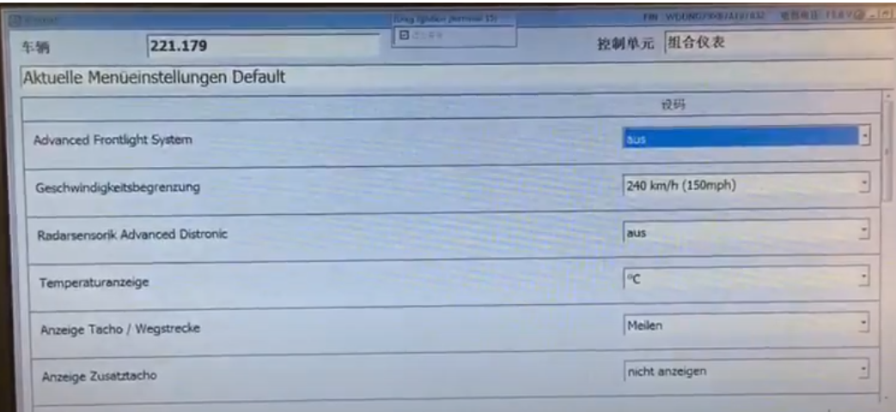
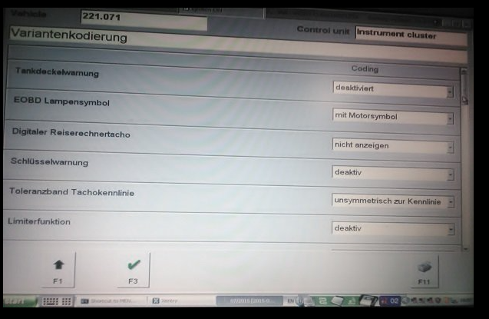
 |  |  | on USA vehicle with ABC suspension
Aktuelle Menueinstellungen Default | state | menu | Current Default Menu Settings | other options
Advanced Frontlight System | aus | Advanced Frontlight System | off
Gerchwindigkeitsbegrenzung | 240 km/h (150mph) | Speed limit | 150mph
Radarsensorik Advanced Distronic | aus | Advanced Distronic radar sensors | off
Temperaturanzeige | C | Temperature display | C or F | C or F
Anzeige Tacho / Wegstrecke | Meilen | Speedometer units | Miles | km/h
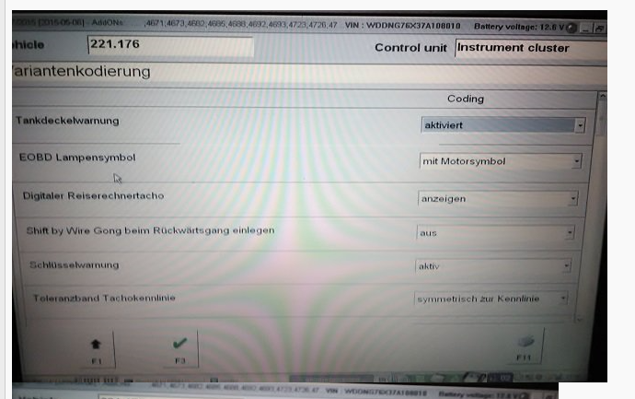
Anzeige Zusatztacho | nicht anzeigen | Secondary Digital Speedo | do not display | on
Variantenkodierung | state | menu | Status | other options
Tankdeckelwarnung | aktiviert | Tank level display | on
EODB Lanpensymbol | mit Motorsymbol | EML display | engine symbol
Digitaler Reiserechnrtacho | anzeigen | Digital Travel Calculator | display digital calculator | nicht anzeigen
Shift bt Wire Gong beim Ruckwartsgang einlegen | aus | Selecting Reverse enables parking sensors | on | out
Schlusselwarnung | aktiv | Key in warning | on | off
Toleranzband Tachokennlinie | symmetrisch zur Kennlinie | Tacho (Speedo display) | Tacho characteristic curve tolerance band | unsymmetrisch zur Kennlinie
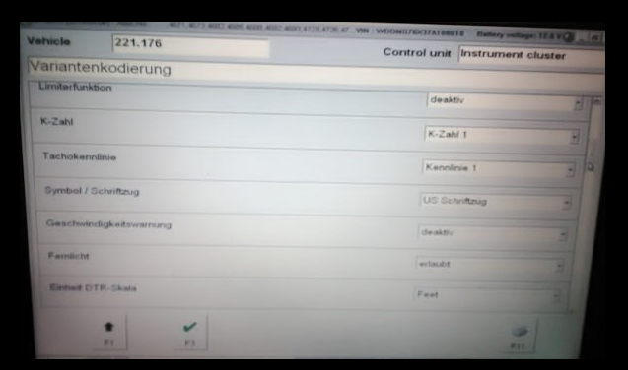
Limiterfunktion | deaktiv | Speed limiter function | off
K-Zahl | K-Zahl 1 | K-Number | K1
Tachokennlinie | Kennlinie 1 | Speedometer curve characteristic | Curve 1
Symbol / Schriftzug | US Schriftzug | Symbol fonts | US lettering | lettering
Geschwindigkeistswarning | deaktiv | Speed warning | off
Fernlicht | verlaubt | High Beam | not allowed !!!
Einhait DTR-Skata | Feet | DTR displays | in feet
GWSZ | Vorstellung erlaubt | GWSZ | gear indicator displayed
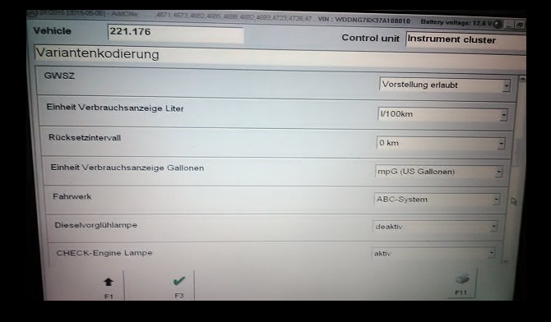
Einheit Verraichsanzeige Liter | 1/100km | Fuel consumption units (metric) | 1 /100km
Rücksetzintervall | 0 km | Reset iterval | 0 km
Einheit Verbrauchsanzeige Gallonen | mpG (US Gallonen) | Fuel consumption units (imperial) | US Gallons | mpG (UK Gallonen) | US mpg
Fahrwerk | ABC-System / Luftfeder | Suspension system fitted | ABC system | Airmatic (Air Springs)
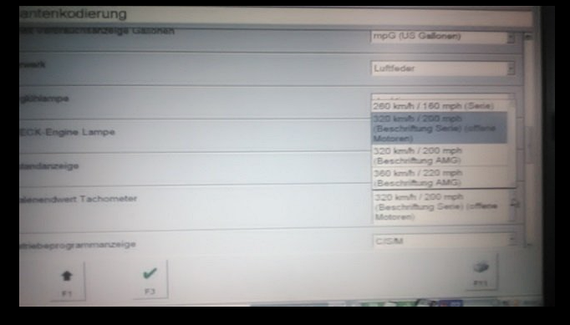
Dieselvorglühlampe | deaktiv | Diesel pre-lamp | off
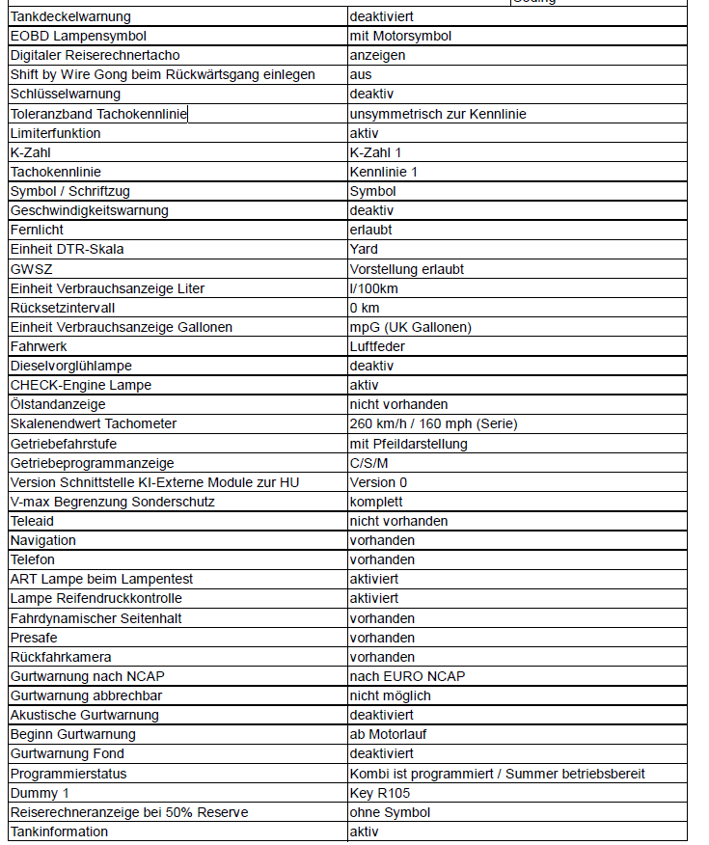
CHECK-Engine Lampe | aktiv | Check engine light | fitted
Olstandanzeige | vorhanden | Engine Oil level warning | fitted
Skalenendwert Tachometer | 260 km/h / 160 mph (Serie) | Speedometer range displayed | display 260kph / 160mph | display 320kph / 200mph
Getriebefahrstufe | mit Pfeildarstellung | Gear Position Indicator | displays arrows ??
Getriebeprogrammanzeige | nir C/S / C/S/M | Transmission & Suspension options | C/S only
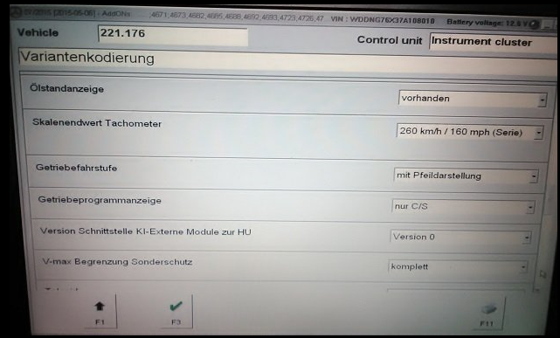
Version Schnittstelle KI-Externe Module zur HU | Version 0 | Version interface follow K1 from external module | HU version 0
V-max Begrenzung Sonderschutz | komplett | Speed limit | Special protection
Teleaid | vorhanden | Teleaid | fitted
Navigation | vorhanden | Navigation | fitted
Telefon | vorhanden | Phone system | fitted
ART Lampe beim Lampentest | aktiviert | ART Lamp on test | on
Lamps Reifendruckkontrolle | aktiviert | TPMS | on
Fahrdynamischer Seitenhalt | vorhanden | Dynamic seats cornering mode | fitted
Presafe | vorhanden | Pre safe bake audible nag | fitted
Ruckfahrkamera | vorhanden | Rear View Camera | option to enable/disable available
Gurtwanung nach NCAP | enstsprechend Konfiguration | Seat Belt function | set to NCAP configuration | nach EURO NCAP
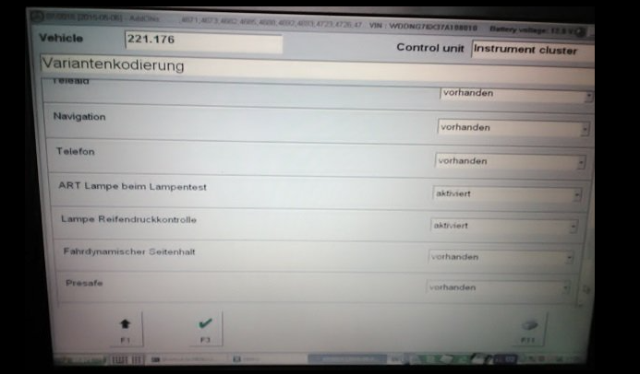
Gurtwanung abbrechbar | nicht möglich | Seat Belt warning (Visual) | can't be disabled
Akustische Gurtwarnung | aktiviert | Seat Belt warning (Audible) | on | deacktiviert | deactivated
Beginn Gurtwarnung | ab Motortlauf | Seat belt warning (Speed above) | with engine running | ab KI15G | Seat belt warning (Speed above) | above 15 kph
Gurtwarnung Fond | deaktiviert | Seat Belt warning (Rear Seats) | off | NOT ALL VEHICLES ???
Programmierstatus | Kombi ist nicht programmiert | instrument cluster is not programed / buzzer doesn't work | warning buzzer is off | Kombi ist programmiert / Summer betriebsbereit | Combi is programmed / buzzer ready for operation
Dummy 1 | Ker R105 | Dummy 1 | Ker R105
Reiserechneranzeige bei 50% Reserve | mit Symbol | Less than 50% remaining after low fuel light | Show Red pump symbol | ohne Symbol | Trip computer display at 50% reserve
Tankinformation | deaktiv | Tank info | off | on

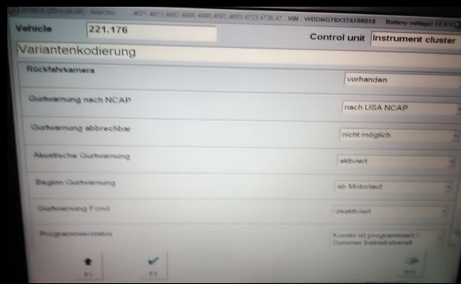

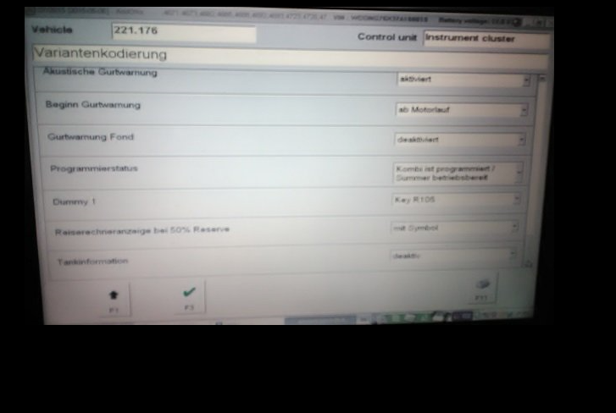

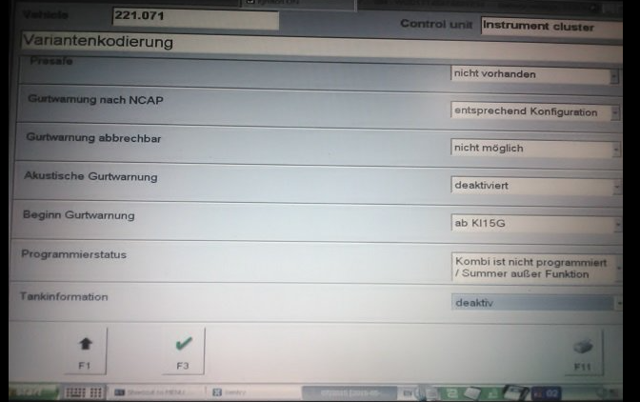

dealer level
Cluster user config | Google Translate | Snap On | English

Temperaturanzeige Speicher 1 °C | Storage tank temperature display 1 °C | Temperature C | Climate Control Temperature Units - C | Yours is OK - makes sense which is more than google / mercedes
Anzeige Tacho / Wegstrecke Speicher 1 Meilen | Display speedometer / odometer memory 1 miles | Indicate Tacho / Path - Kilometers | Speedometer / Odometer Units - KILOMETERS | Miles for UK - I had just tested the feature works
Anzeige Zusatztacho Speicher 1 anzeigen | Display additional speedometer memory 1 | Increase Additional Speed - Display | Display Secondary Speedometer (Digital) - ACTIVE
Abstandsgraphik Speicher 1 ein | Distance graph memory 1 on | Distance - On | Show Distronic Plus Radar Graphic - ENABLED | ? | this graphic comes on if you scroll menus and look for it and or if you use active cruise control (where fitted)
Abstandswarnung Speicher 1 aktiv | Distance warning memory 1 active | Distance - Active | Distance Warning - ENABLED |  | this enables "audiable beeps" if it thinks the situtation you just drove into means its risky
Reifendruckanzeige Speicher 1 bar | Tire pressure indicator memory 1 bar
Fahrlicht Speicher 1 manuell | Driving light memory 1 manually
Spurwechselassistent aus | Lane change assistant off
Akustik Spurwechselassistent Speicher 1 nicht aktiv | Acoustic lane change assistant memory 1 not active
Aktivierung Curvetronic Speicher 1 deaktiv | Activation of Curvetronic memory 1 deactivated
Programm Curvetronic Speicher 1 Normal | Program Curvetronic Memory 1 Normal
Aktivierung Rückfahrkamera Speicher 1 automatisch bei R-Gang | Activation of reversing camera memory 1 automatically in reverse gear
Akustik Rückfahrkamera Speicher 1 nicht aktiv | Acoustic reversing camera memory 1 not active
Verwendung Taxi Speicher 1 Dienstlich | Use Taxi Speicher 1 on business
Taxi Dachzeichen Speicher 1 aus | Taxi roof sign store 1 off
Taxi Tastentöne Speicher 1 aus | Taxi key tones memory 1 off

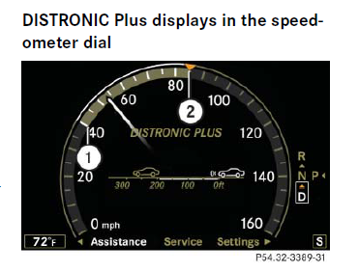
repeats as memory 2

repeats as memory 3

repeats as memory 4

